F1
Figur 1. Föreställningar och konserter per scenkonstområde 2022, andel i procent
Fliken inkluderar figur följt av tabell med underliggande data.

Kommentar: Baseras på svar från 330 scenkonstverksamheter. Uppgifter saknas om 1 919 föreställ¬ningar och konserter som avser turnerande verksamhet utanför det egna länet eller landet eller där verksamheten inte svarat på frågan om föreställningar eller konserter per scenkonstområde.

Scenkonstområde | Antal | Andel (%)
Musik | 12162 | 31
Musikteater | 2026 | 5
Dans | 4735 | 12
Samtida cirkus | 731 | 2
Övrig scenkonst | 1277 | 3
Teater | 17732 | 46
Summa | 38,663 | 100

Tillbaka till innehållsförteckning

F2
Figur 2. Föreställningar och konserter 2015–2022, antal
Fliken inkluderar figur följt av tabell med underliggande data.

Kommentar: Tidsserien baseras på 68 verksamheter som svarat sedan 2015. Vid bortfall för enskilda verksamheter enskilda år har värden imputerats.

År | Totalt
2015 | 24364
2016 | 23894
2017 | 24147
2018 | 24014
2019 | 25433
2020 | 13919
2021 | 16946
2022 | 25119

Tillbaka till innehållsförteckning

F3
Figur 3. Föreställningar och konserter per kommun 2022, egenproduktion och gästspel
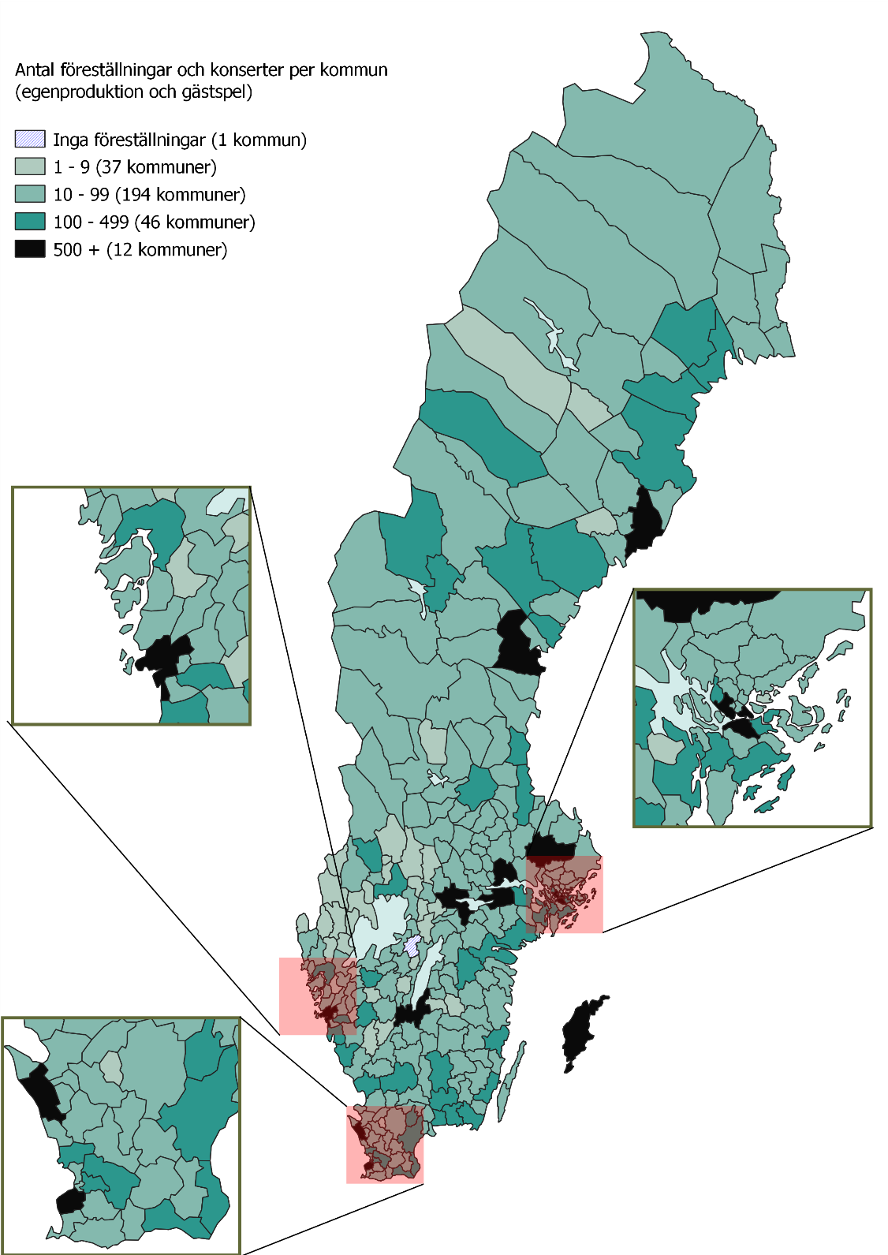

Tillbaka till innehållsförteckning

F4
Figur 4. Publik per scenkonstområde 2022, andel i procent
Fliken inkluderar figur följt av tabell med underliggande data.

Kommentar: Baseras på svar från 326 scenkonstverksamheter. Uppgifter saknas om 281 356 i publiken som gick på turnerande verksamhet utanför det egna länet eller landet eller där verksamheten inte svarat på frågan om publik per scenkonstområde.

Scenkonstområde | Antal | Andel (%)
Musik | 1,982,329 | 38
Musikteater | 595,470 | 12
Dans | 405,280 | 8
Samtida cirkus | 166,749 | 3
Övrig scenkonst | 159,234 | 3
Teater | 1,847,523 | 36
Summa | 5,156,585 | 100

Tillbaka till innehållsförteckning

F5
Figur 5. Publik 2015-2022, antal
Fliken inkluderar figur följt av tabell med underliggande data.

Kommentar: Tidsserien baseras på 69 verksamheter som svarat sedan 2015. Vid bortfall för enskilda verksamheter enskilda år har värden imputerats.

År | Totalt
2015 | 4,343,429
2016 | 4,370,961
2017 | 4,353,389
2018 | 4,466,211
2019 | 4,110,100
2020 | 1,208,264
2021 | 1,679,811
2022 | 3,865,417

Tillbaka till innehållsförteckning

F6
Figur 6. Intäkter per scenkonstområde, 2022, andel i procent
Fliken inkluderar figur följt av tabell med underliggande data.

Kommentar: Baseras på svar från 324 scenkonstverksamheter. Kategorin Musikteater och dans består av GöteborgsOperan och Kungliga Operan. Kategorin Kan ej ange huvudsakligt scenkonstområde består av 17 verksamheter som inte kunnat ange ett område. Flera av dessa verksamheter är stora scenkonstorganisationer: Estrad Norr, Kultur Gävleborg, Regionteater Väst, Riksteatern, Scenkonst Sörmland samt Smålands Musik och Teater.

Scenkonstområde | Intäkter (kronor) | Andel (%)
Teater | 1,748,711,153 | 26.0
Musik | 1,635,411,335 | 24.3
Dans | 251,375,448 | 3.7
Musikteater | 592,796,988 | 8.8
Musikteater och dans | 1,148,849,172 | 17.1
Samtida cirkus | 74,715,755 | 1.1
Övrig scenkonst | 17,160,768 | 0.3
Kan ej ange huvudsakligt område | 1,249,081,518 | 18.6
Summa | 6,718,102,137 | 100

Tillbaka till innehållsförteckning

F7
Figur 7. Samlade intäkter och kostnader 2015-2022, miljoner kronor
Fliken inkluderar figur följt av tabell med underliggande data.

Kommentar: Tidsserien baseras på 70 verksamheter som svarat sedan 2015. Vid bortfall för enskilda verksamheter enskilda år har värden imputerats.

År | Intäkter | Kostnader
2015 | 4902 | 4895
2016 | 5096 | 5108
2017 | 5323 | 5315
2018 | 5588 | 5468
2019 | 5551 | 5537
2020 | 5168 | 5039
2021 | 5296 | 5189
2022 | 5828 | 5836

Tillbaka till innehållsförteckning

F8
Figur 8. Årsarbetskrafter 2015–2022, antal
Fliken inkluderar figur följt av tabell med underliggande data.

Kommentar: Baseras på svar från 69 scenkonstverksamheter 2022.

År | Antal årsarbetskrafter
2015 | 4754
2016 | 4851
2017 | 4804
2018 | 4906
2019 | 5045
2020 | 4759
2021 | 4873
2022 | 4990

Tillbaka till innehållsförteckning

